画面遷移図
画面遷移図
共通情報 | システム名 | 作成者
 | 工程名 | 作成日付
 | ドキュメント名 | バージョン
書誌情報 | 書誌名称 | 更新者
 | 概要 | 更新日付
G1-1-2
新規登録画面
G1-1-1
ログイン画面

G1-2
ホーム画面

G1-7-1
ユーザページ

G1-3-1
下書き画面
G1-4-1
提案画面
G1-5-1
検索結果画面
G1-6-1
ランキング画面

G1-3-2
レシピ投稿画面
G1-7-2
フォロー一覧画面
G1-4-2
レシピ提案画面
G1-5-2
料理詳細画面

G1-5-3
プロフィール画面
（他人）
G1-7-3
設定画面

(G1-1-0)新規登録画面
画面レイアウト定義
共通情報 | システム名 |  |  |  |  | 作成者
 | 工程名 |  |  |  |  | 作成日付
①
 | ドキュメント名 |  |  |  |  | バージョン
書誌情報 | 書誌名 |  |  |  |  | 更新者
 | 画面ID | 画面の名称 |  |  |  | 更新日付
 | 概要
レイアウト図 |  |  | 識別ID | ラベル | 画面部品の種類 | 表示範囲 | 画面部品の説明

 |  |  | 操作手順

(G1-1-1)ログイン画面
画面レイアウト定義
共通情報 | システム名 |  |  |  |  | 作成者
 | 工程名 |  |  |  |  | 作成日付
①
 | ドキュメント名 |  |  |  |  | バージョン
書誌情報 | 書誌名 |  |  |  |  | 更新者
 | 画面ID | 画面の名称 |  |  |  | 更新日付
 | 概要
レイアウト図 |  |  | 識別ID | ラベル | 画面部品の種類 | 表示範囲 | 画面部品の説明

 |  |  | 操作手順

(G1-2)ホーム画面
画面レイアウト定義
共通情報 | システム名 | スマートデリシャス |  |  |  |  |  | 作成者 | 谷口
 | 工程名 | システム開発 |  |  |  |  |  | 作成日付 | 2023-04-28
 | ドキュメント名 | スマートデリシャス 画面設計書 |  |  |  |  |  | バージョン | 1.0
書誌情報 | 書誌名 | スマートデリシャス 画面レイアウト |  |  |  |  |  | 更新者
 | 画面ID | G1-2 | 画面の名称 | ホーム画面 |  |  |  | 更新日付
 | 概要
レイアウト図 |  |  |  |  | 識別ID | ラベル | 画面部品の種類 | 表示範囲 | 画面部品の説明
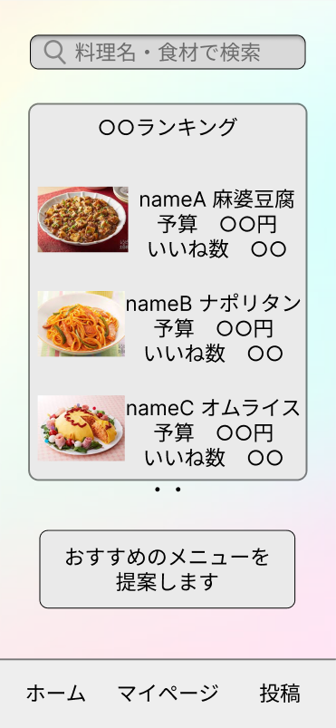
①
 |  |  |  |  | ① | 検索バー | テキスボックス | 100桁 | 料理名、食材などでレシピを検索するテキストボックス
 |  |  |  |  | ② | ランキング | ラベル | - | 何種類かのランキングを表示するラベル
 |  |  |  |  | ③ | おすすめメニュー提案 | ボタン（リンク） | - | レシピ提案画面へ遷移するボタン（リンク）
 |  |  |  |  | ④ | ホーム | ボタン | - | ホーム画面へ遷移するボタン
 |  |  |  |  | ⑤ | マイページ | ボタン | - | マイページ画面へ遷移するボタン
②
 |  |  |  |  | ⑥ | 投稿 | ボタン | - | 投稿画面へ遷移するボタン

 |  |  |  |  | 操作手順

 |  |  |  |  |  | １ 検索バーにキーワードを入れて検索。
 |  |  |  |  |  | １－１ レシピ提案画面へ遷移。

③
 |  |  |  |  |  | ２ ランキングを閲覧。
 |  |  |  |  |  | ２－１ ランキングに表示されているレシピを押下。
 |  |  |  |  |  | ２－２ レシピ詳細画面へ変異する。

 |  |  |  |  |  | ３ おすすめメニューボタンを押下。
 |  |  |  |  |  | ３－１ レシピ提案画面へ遷移する。

④
⑥
⑤

(G1-3-1)下書き画面
画面レイアウト定義
共通情報 | システム名 | スマートデリシャス |  |  |  |  |  | 作成者 | 谷口
 | 工程名 | システム開発 |  |  |  |  |  | 作成日付 | 2023-04-28
①
 | ドキュメント名 | スマートデリシャス 画面設計書 |  |  |  |  |  | バージョン | 1.0
書誌情報 | 書誌名 | スマートデリシャス 画面レイアウト |  |  |  |  |  | 更新者
 | 画面ID | G1-3-1 | 画面の名称 | 下書き画面 |  |  |  | 更新日付
 | 概要
レイアウト図 |  |  |  |  | 識別ID | ラベル | 画面部品の種類 | 表示範囲 | 画面部品の説明
 |  |  |  |  | ① | レシピ | テキストボックス | 50桁 | レシピのタイトルを入力するテキストボックス
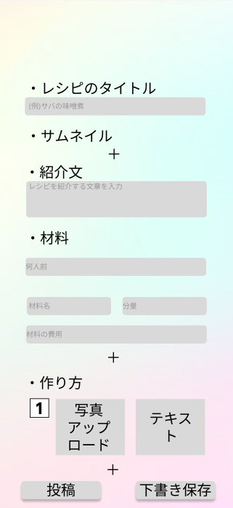
 |  |  |  |  | ② | 紹介文 | テキストボックス | 200桁 | レシピの紹介文を入力するテキストボックス
 |  |  |  |  | ③ | 人数 | リストボックス | - | 材料の人数を選択するリストボックス
 |  |  |  |  | ④ | 材料名 | テキストボックス | 50桁 | 材料名を入力するテキストボックス
 |  |  |  |  | ⑤ | 分量 | テキストボックス | 10桁 | 材料の分量を入力するテキストボックス
①
 |  |  |  |  | ⑥ | 材料の費用 | テキストボックス | 10桁 | 材料の費用を入力するテキストボックス
 |  |  |  |  | ⑦ | アップロード写真 | ラベル | - | アップロード写真を表示するラベル
 |  |  |  |  | ⑧ | 作り方テキスト | テキストボックス | 50桁 | レシピの作り方を入力するテキストボックス
 |  |  |  |  | ⑨ | 投稿 | ボタン | - | レシピを投稿するボタン
 |  |  |  |  | ⑩ | 下書き保存 | ボタン | - | レシピの下書きを保存するボタン

②

③

④
⑤
 |  |  |  |  | 操作手順
⑥
 |  |  |  |  |  | １ レシピのタイトルを入力。

 |  |  |  |  |  | ２ 紹介文を入力
⑦
⑧
 |  |  |  |  |  | ３ 材料の詳細を入力。
 |  |  |  |  |  | ３－１ 何人前かを選択。
 |  |  |  |  |  | ３－２ 分量を入力。
 |  |  |  |  |  | ３－３ 費用を入力。

⑩
 |  |  |  |  |  | ４ 作り方の詳細を入力
 |  |  |  |  |  | ４－１ アップロードする写真を選択
 |  |  |  |  |  | ４－２ テキストを入力。

 |  |  |  |  |  | ５ 内容が正しければ、投稿ボタンを押下。
⑨
 |  |  |  |  |  | ６ 下書きを保存する場合は、下書き保存ボタンを押下。

(G1-3-2)レシピ投稿画面
画面レイアウト定義
共通情報 | システム名 |  |  |  |  | 作成者
 | 工程名 |  |  |  |  | 作成日付
①
 | ドキュメント名 |  |  |  |  | バージョン
書誌情報 | 書誌名 |  |  |  |  | 更新者
 | 画面ID | 画面の名称 |  |  |  | 更新日付
 | 概要
レイアウト図 |  |  | 識別ID | ラベル | 画面部品の種類 | 表示範囲 | 画面部品の説明

 |  |  | 操作手順

(G1-4-1)提案画面
画面レイアウト定義
共通情報 | システム名 | スマートデリシャス |  |  |  |  |  | 作成者 | 谷口
 | 工程名 | システム開発 |  |  |  |  |  | 作成日付 | 2023-05-01
 | ドキュメント名 | スマートデリシャス 画面設計書 |  |  |  |  |  | バージョン | 1.0
書誌情報 | 書誌名 | スマートデリシャス 画面レイアウト |  |  |  |  |  | 更新者
 | 画面ID | G1-4-1 | 画面の名称 | 提案画面 |  |  |  | 更新日付
 | 概要
レイアウト図 |  |  |  |  | 識別ID | ラベル | 画面部品の種類 | 表示範囲 | 画面部品の説明
 |  |  |  |  | ① | おすすめメニュー提案 | ラベル | - | おすすめのメニュー提案のラベル
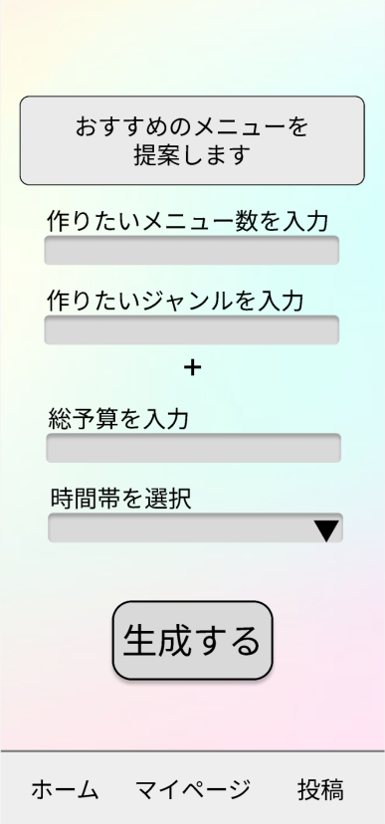
 |  |  |  |  | ② | 作るメニュー数 | テキストボックス | 10桁 | 作りたいメニューを入力するテキストボックス
 |  |  |  |  | ③ | 作るジャンル | テキストボックス | 50桁 | 作りたいジャンルを入力するテキストボックス
 |  |  |  |  | ④ | 総予算 | テキストボックス | 50桁 | 総予算を入力するテキストボックス
①
 |  |  |  |  | ⑤ | 時間帯 | ドロップダウンリスト | - | 時間帯を選択するドロップダウンリスト
 |  |  |  |  | ⑥ | 生成 | ボタン | - | レシピ提案画面へ遷移するボタン
 |  |  |  |  | ⑦ | ホーム | ボタン | - | ホームへ遷移するボタン
 |  |  |  |  | ⑧ | マイページ | ボタン | - | マイページへ遷移するボタン
 |  |  |  |  | ⑨ | 投稿 | ボタン | - | 投稿画面へ遷移するボタン
②

③

④
 |  |  |  |  | 操作手順

⑤

⑥

⑦
⑧
⑨

(G1-4-2)レシピ提案画面
画面レイアウト定義
共通情報 | システム名 |  |  |  |  | 作成者
 | 工程名 |  |  |  |  | 作成日付
①
 | ドキュメント名 |  |  |  |  | バージョン
書誌情報 | 書誌名 |  |  |  |  | 更新者
 | 画面ID | 画面の名称 |  |  |  | 更新日付
 | 概要
レイアウト図 |  |  | 識別ID | ラベル | 画面部品の種類 | 表示範囲 | 画面部品の説明

 |  |  | 操作手順

(G1-5-1)検索結果画面
画面レイアウト定義
共通情報 | システム名 |  |  |  |  | 作成者
 | 工程名 |  |  |  |  | 作成日付
①
 | ドキュメント名 |  |  |  |  | バージョン
書誌情報 | 書誌名 |  |  |  |  | 更新者
 | 画面ID | 画面の名称 |  |  |  | 更新日付
 | 概要
レイアウト図 |  |  | 識別ID | ラベル | 画面部品の種類 | 表示範囲 | 画面部品の説明

 |  |  | 操作手順

(G1-5-2)料理詳細画面
画面レイアウト定義
共通情報 | システム名 |  |  |  |  | 作成者
 | 工程名 |  |  |  |  | 作成日付
①
 | ドキュメント名 |  |  |  |  | バージョン
書誌情報 | 書誌名 |  |  |  |  | 更新者
 | 画面ID | 画面の名称 |  |  |  | 更新日付
 | 概要
レイアウト図 |  |  | 識別ID | ラベル | 画面部品の種類 | 表示範囲 | 画面部品の説明

 |  |  | 操作手順

(G1-5-3)プロフィール画面(他人)
画面レイアウト定義
共通情報 | システム名 |  |  |  |  | 作成者
 | 工程名 |  |  |  |  | 作成日付
①
 | ドキュメント名 |  |  |  |  | バージョン
書誌情報 | 書誌名 |  |  |  |  | 更新者
 | 画面ID | 画面の名称 |  |  |  | 更新日付
 | 概要
レイアウト図 |  |  | 識別ID | ラベル | 画面部品の種類 | 表示範囲 | 画面部品の説明

 |  |  | 操作手順

(G1-6-1)ランキング画面
画面レイアウト定義
共通情報 | システム名 |  |  |  |  | 作成者
 | 工程名 |  |  |  |  | 作成日付
①
 | ドキュメント名 |  |  |  |  | バージョン
書誌情報 | 書誌名 |  |  |  |  | 更新者
 | 画面ID | 画面の名称 |  |  |  | 更新日付
 | 概要
レイアウト図 |  |  | 識別ID | ラベル | 画面部品の種類 | 表示範囲 | 画面部品の説明

 |  |  | 操作手順

(G1-7-1)ユーザページ
画面レイアウト定義
共通情報 | システム名 |  |  |  |  | 作成者
 | 工程名 |  |  |  |  | 作成日付
①
 | ドキュメント名 |  |  |  |  | バージョン
書誌情報 | 書誌名 |  |  |  |  | 更新者
 | 画面ID | 画面の名称 |  |  |  | 更新日付
 | 概要
レイアウト図 |  |  | 識別ID | ラベル | 画面部品の種類 | 表示範囲 | 画面部品の説明

 |  |  | 操作手順

(G1-7-2)フォロー一覧画面
画面レイアウト定義
共通情報 | システム名 |  |  |  |  | 作成者
 | 工程名 |  |  |  |  | 作成日付
①
 | ドキュメント名 |  |  |  |  | バージョン
書誌情報 | 書誌名 |  |  |  |  | 更新者
 | 画面ID | 画面の名称 |  |  |  | 更新日付
 | 概要
レイアウト図 |  |  | 識別ID | ラベル | 画面部品の種類 | 表示範囲 | 画面部品の説明

 |  |  | 操作手順

(G1-7-3)設定画面
画面レイアウト定義
共通情報 | システム名 |  |  |  |  | 作成者
 | 工程名 |  |  |  |  | 作成日付
①
 | ドキュメント名 |  |  |  |  | バージョン
書誌情報 | 書誌名 |  |  |  |  | 更新者
 | 画面ID | 画面の名称 |  |  |  | 更新日付
 | 概要
レイアウト図 |  |  | 識別ID | ラベル | 画面部品の種類 | 表示範囲 | 画面部品の説明

 |  |  | 操作手順

(Gxx)PC画面フォーム
画面レイアウト定義
共通情報 |  | システム名 |  |  |  |  |  |  |  |  |  |  |  |  | 作成者
 |  | 工程名 |  |  |  |  |  |  |  |  |  |  |  |  | 作成日付
①
 |  | ドキュメント名 |  |  |  |  |  |  |  |  |  |  |  |  | バージョン
書誌情報 |  | 書誌名 |  |  |  |  |  |  |  |  |  |  |  |  | 更新者
 |  | 画面ID |  |  | 画面の名称 |  |  |  |  |  |  |  |  |  | 更新日付
 |  | 概要
レイアウト図 |  |  |  |  |  |  |  |  |  |  |  | 操作手順

使用する部品
識別ID | ラベル |  | 入力／表示 | 部品の種類 |  | 表示桁数 | 入力桁数 | データ型 | 文字種 | 初期表示 | 設定元 |  | 設定先 | 説明

(Gxx)モバイル画面フォーム (5)
画面レイアウト定義
共通情報 | システム名 |  |  |  |  | 作成者
 | 工程名 |  |  |  |  | 作成日付
①
 | ドキュメント名 |  |  |  |  | バージョン
書誌情報 | 書誌名 |  |  |  |  | 更新者
 | 画面ID | 画面の名称 |  |  |  | 更新日付
 | 概要
レイアウト図 |  |  | 識別ID | ラベル | 画面部品の種類 | 表示範囲 | 画面部品の説明

 |  |  | 操作手順

